英國
POTATOSHIP QUOTATION HONG KONG TO UK |  |  | 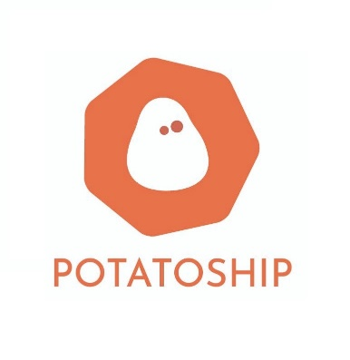 | <Your Logo>
目的地國家 | 英國

項目 | 顧客輸入 (綠色方格資料) |  | 運費重量 (自動計算) | 總計(港幣)
重量
包裹實際重量(KG) | 4 | 包裹運費重量(KG) | 4.0 | $504.00
尺寸
包裹實際尺寸(CM) |  | 包裹體積重量(KG) | 10.5 | $1,128.00
長(CM) | 48
闊(CM) | 33
高(CM) | 33
其他收費 | 如需此服務 請輸入數目字"1" | 費用(港幣)
集運合箱服務連物料費(保留原包裝): 運費總數10% | 1 | 運費總數10% |  | $112.80
其他收費 | 如需此服務 請輸入使用次數 | 費用(港幣)
上門收件服務(10kg或以下) | 1 | $100.00 |  | $100.00
上門收件服務(10.1kg-40kg) |  | $150.00 |  | $0.00
抽真空包裝服務 (每包) : HKD10 | 2 | $10.00 |  | $20.00
易碎品包裝費連物料費(每箱): HKD200 | 1 | $200.00 |  | $200.00
Remarks / Payment Instructions: |  |  | 運費使用 | 體積重量計算
1. 此乃初步報價， 當我們收到您的包裹後， 會進行量度及磅重， 並透過客服告知最終運費。 2. 付款方式: FPS / PAYME |  |  | 運費 | $1,128.00
 |  |  | 其他收費總計 | $432.80
 |  |  | 總計 | $1,560.80

